상품제안서
피센 볼헤드 차량용 마그네틱 핸드폰 거치대 TP-Z02 | 상품코드: F16140

 |  |  |  |  |  |  | 02-412-0044 | www.easy1.co.kr
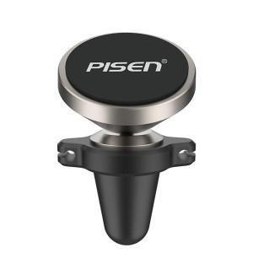

【상세/제작정보】

【인쇄/포장옵션】 | 레이저 / 포장지포장

【공급단가】 | 수량 | 100~ | 300~ | 500~ | 1,000~ | 3,000~
*VAT별도 | 단가 | 9,850원 | 9,490원 | 9,120원 | 8,760원 | 8,540원

【상품 URL】 | http://www.easy1.co.kr/src/goods_detail.php?gdno=16140

